Diagrama WAN
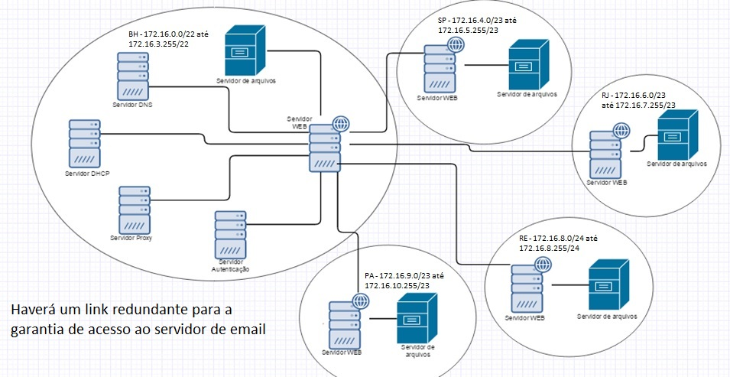
PROJETO DE REDES

Diagrama WAN

Roteadores - Rotas estáticas
PROJETO DE REDES

Roteadores - Rotas estáticas

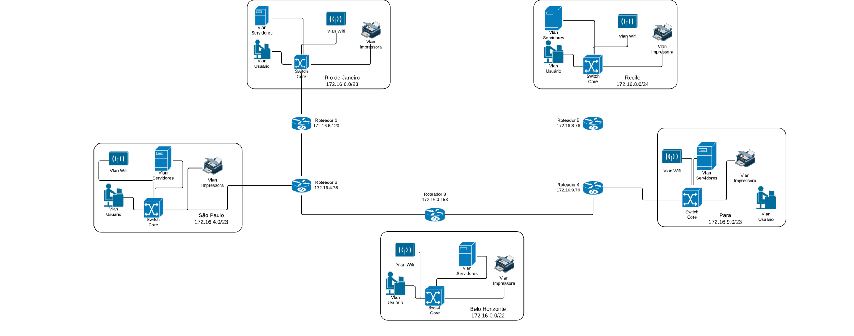
 | Roteador 1
 | I | 172.16.6.0/24 | via | int 0 |  |  |  |  | Roteador 5
 | I | 172.16.4.78 | via | int 1 |  |  |  |  | I | 172.16.8.0/24 | via | int 0
 | R | 172.16.0.153 | via | 172.16.4.78 |  |  |  |  | I | 172.16.9.79 | via | int 1
 | R | 172.16.9.79 | via | 172.16.0.153 |  |  |  |  | R | 172.16.0.153 | via | 172.16.9.79
 | R | 172.16.8.76 | via | 172.16.9.79 |  |  |  |  | R | 172.16.4.78 | via | 172.16.0.153
 |  |  |  |  |  |  |  |  | R | 172.16.6.120 | via | 172.16.4.78

 | Roteador 2 |  |  |  |  |  |  |  | Roteador 4
 | I | 172.16.4.0/23 | via | int 0 |  |  |  |  | I | 172.16.9.0/23 | via | int 0
 | I | 172.16.6.120 | via | int 1 |  |  |  |  | I | 172.16.8.76 | via | int 1
 | I | 172.16.0.153 | via | int 2 |  |  |  |  | I | 172.16.0.153 | via | int 2
 | R | 172.16.9.79 | via | 172.16.0.153 |  |  |  |  | R | 172.16.4.78 | via | 172.16.0.153
 | R | 172.16.8.76 | via | 172.16.9.79 |  |  |  |  | R | 172.16.6.120 | via | 172.16.4.78
 |  |  |  |  | Roteador 3
 |  |  |  |  | I | 172.16.0.0/22 | via | int 0
 |  |  |  |  | I | 172.16.4.78 | via | int 1
 |  |  |  |  | I | 172.16.9.79 | via | int 2
 |  |  |  |  | R | 172.16.6.120 | via | 172.16.4.78
 |  |  |  |  | R | 172.16.8.76 | via | 172.16.9.79

